Sheet1
 | 1 | 2 | 3 | 4 | 5 | 6 | 7 | 8 | 9 | 10 | 11 | 12 | 13 | 14 | 15 | 16 | 17 | 18 | 19 | 20 | 21 | 22 | 23
 |  | 按照一批较为真实的场景来调整参数

 | π | 46.08 | 14.94 | 30.9 | 70.04 | 46.08 | 14.94 | 30.9 | 70.04 | 46.08 | 14.94 | 30.9 | 70.04 | 46.08 | 14.94 | 30.9 | 70.04 | 46.08 | 14.94
 | σ | 38.17 | 11.67 | 46.26 | 97.7 | 38.17 | 11.67 | 46.26 | 97.7 | 38.17 | 11.67 | 46.26 | 97.7 | 38.17 | 11.67 | 46.26 | 97.7 | 38.17 | 11.67
σ value range | 名次/码数 | 1 | 2 | 3 | 4 | 5 | 6 | 7 | 8 | 9 | 10 | 11 | 12 | 13 | 14 | 15 | 16 | 17 | 18 | 总积分 | 总排名
1 | 1
2 | 2
3 | 3
1 | 4
2 | 5
3 | 6
1 | 7
2 | 8
3 | 9
1 | 10
2 | 11
3 | 12
1 | 13
2 | 14
3 | 15

玩家中高水平/中水平/低水平真的是均匀分布的吗？

点数上要鼓励 「追赶」 -> 追赶性价比高

原则: { 每次提升都有十足的动力 } |  |  |  |  |  |  |  |  |  | 洞数与人数的关系的選擇
 |  |  |  |  |  |  |  |  |  | 人数> 洞数
rank | points | diff {xn-xn-1} |  |  |  | 模型的選擇 |  |  |  | 人数< 洞数 | 「争个第一不过分吧」
1 | 1100 | 10 |  |  |  | 1.1个第1>2个第2。其他等差
2 | 1090 | 20 |  |  |  | 2.纯等差
3 | 1070 | 30 |  |  |  | 3. 2an-1 < an
4 | 1040 | 40 |  |  |  | 4 { 2xn>xn-1+xn+1} |  |  |  | 小数值 or 大数值
5 | 1000 | 50 |  |  |  |  |  |  |  | 大数值！
6 | 950 | 60
7 | 890 | 70
8 | 820 | 80
9 | 740 | 90 |  |  |  |  |  |  |  | 满分的值要上口
10 | 650 | 100 |  |  |  |  |  |  |  | 19800
11 | 550 | 110
12 | 440 | 120
13 | 320 | 130
14 | 190 | 140
15 | 50

为什么这样好，去刷目前较低排名的洞收益较大； 整体排名越低，刷点数收益越大；对于一个低rank的玩家，其刷点数的性价比就越高，因此冲榜动力足

2016场分布
dis_to_hole | cnt | IntConvert | dis | sum
0 | 5865 | -1 | -1 | 5865
0.42 | 13 | 0 | 1 | 9306
0.43 | 24 | 0 | 2 | 8715
0.44 | 26 | 0 | 3 | 7243
0.45 | 28 | 0 | 4 | 6495
0.46 | 32 | 0 | 5 | 5337
0.47 | 39 | 0 | 6 | 4825
0.48 | 37 | 0 | 7 | 4022
0.49 | 37 | 0 | 8 | 3218
0.5 | 32 | 0 | 9 | 3155
0.51 | 31 | 0 | 10 | 3035
0.52 | 49 | 0 | 11 | 2722
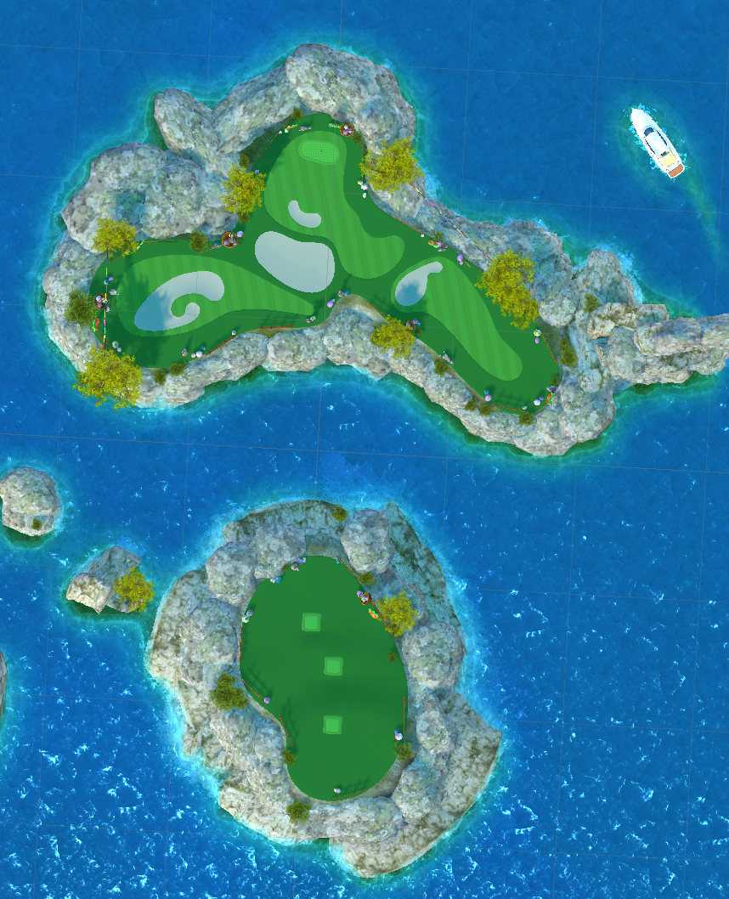
0.53 | 34 | 0 | 12 | 2225
0.54 | 29 | 0 | 13 | 2287
0.55 | 51 | 0 | 14 | 2608
0.56 | 42 | 0 | 15 | 4013
0.57 | 51 | 0 | 16 | 2174
0.58 | 39 | 0 | 17 | 1746
0.59 | 48 | 0 | 18 | 1449
0.6 | 35 | 0 | 19 | 1233
0.61 | 54 | 0 | 20 | 1102
0.62 | 46 | 0 | 21 | 1194
0.63 | 38 | 0 | 22 | 1161
0.64 | 40 | 0 | 23 | 1306
0.65 | 44 | 0 | 24 | 1249
0.66 | 36 | 0 | 25 | 1002
0.67 | 51 | 0 | 26 | 1096
0.68 | 60 | 0 | 27 | 933
0.69 | 53 | 0 | 28 | 932
0.7 | 57 | 0 | 29 | 845
0.71 | 48 | 0 | 30 | 872
0.72 | 54 | 0 | 31 | 879
0.73 | 54 | 0 | 32 | 892
0.74 | 52 | 0 | 33 | 910
0.75 | 61 | 0 | 34 | 804
0.76 | 58 | 0 | 35 | 788
0.77 | 58 | 0 | 36 | 774
0.78 | 60 | 0 | 37 | 765
0.79 | 61 | 0 | 38 | 793
0.8 | 49 | 0 | 39 | 788
0.81 | 60 | 0 | 40 | 749
0.82 | 56 | 0 | 41 | 681
0.83 | 46 | 0 | 42 | 636
0.84 | 72 | 0 | 43 | 629
0.85 | 60 | 0 | 44 | 627
0.86 | 61 | 0 | 45 | 629
0.87 | 72 | 0 | 46 | 590
0.88 | 73 | 0 | 47 | 570
0.89 | 73 | 0 | 48 | 610
0.9 | 67 | 0 | 49 | 685
0.91 | 64 | 0 | 50 | 703
0.92 | 66 | 0 | 51 | 680
0.93 | 75 | 0 | 52 | 627
0.94 | 74 | 0 | 53 | 541
0.95 | 75 | 0 | 54 | 478
0.96 | 67 | 0 | 55 | 493
0.97 | 71 | 0 | 56 | 398
0.98 | 68 | 0 | 57 | 429
0.99 | 77 | 0 | 58 | 391
1 | 73 | 1 | 59 | 368
1.01 | 65 | 1 | 60 | 349
1.02 | 63 | 1 | 61 | 327
1.03 | 58 | 1 | 62 | 331
1.04 | 85 | 1 | 63 | 268
1.05 | 95 | 1 | 64 | 347
1.06 | 57 | 1 | 65 | 301
1.07 | 83 | 1 | 66 | 438
1.08 | 75 | 1 | 67 | 577
1.09 | 84 | 1 | 68 | 621
1.1 | 95 | 1 | 69 | 609
1.11 | 83 | 1 | 70 | 511
1.12 | 77 | 1 | 71 | 460
1.13 | 83 | 1 | 72 | 571
1.14 | 76 | 1 | 73 | 518
1.15 | 75 | 1 | 74 | 533
1.16 | 78 | 1 | 75 | 568
1.17 | 74 | 1 | 76 | 548
1.18 | 78 | 1 | 77 | 527
1.19 | 85 | 1 | 78 | 500
1.2 | 100 | 1 | 79 | 434
1.21 | 74 | 1 | 80 | 460
1.22 | 90 | 1 | 81 | 406
1.23 | 74 | 1 | 82 | 391
1.24 | 97 | 1 | 83 | 346
1.25 | 91 | 1 | 84 | 336
1.26 | 92 | 1 | 85 | 336
1.27 | 96 | 1 | 86 | 375
1.28 | 78 | 1 | 87 | 390
1.29 | 89 | 1 | 88 | 344
1.3 | 93 | 1 | 89 | 305
1.31 | 88 | 1 | 90 | 326
1.32 | 97 | 1 | 91 | 311
1.33 | 89 | 1 | 92 | 324
1.34 | 106 | 1 | 93 | 264
1.35 | 100 | 1 | 94 | 301
1.36 | 95 | 1 | 95 | 271
1.37 | 78 | 1 | 96 | 264
1.38 | 73 | 1 | 97 | 253
1.39 | 85 | 1 | 98 | 220
1.4 | 83 | 1 | 99 | 267
1.41 | 97 | 1 | 100 | 220
1.42 | 116 | 1 | 101 | 225
1.43 | 111 | 1 | 102 | 237
1.44 | 124 | 1 | 103 | 240
1.45 | 103 | 1 | 104 | 222
1.46 | 108 | 1 | 105 | 205
1.47 | 107 | 1 | 106 | 253
1.48 | 98 | 1 | 107 | 277
1.49 | 104 | 1 | 108 | 250
1.5 | 97 | 1 | 109 | 242
1.51 | 81 | 1 | 110 | 258
1.52 | 85 | 1 | 111 | 276
1.53 | 91 | 1 | 112 | 216
1.54 | 105 | 1 | 113 | 230
1.55 | 84 | 1 | 114 | 240
1.56 | 105 | 1 | 115 | 244
1.57 | 85 | 1 | 116 | 264
1.58 | 111 | 1 | 117 | 246
1.59 | 106 | 1 | 118 | 225
1.6 | 93 | 1 | 119 | 238
1.61 | 93 | 1 | 120 | 202
1.62 | 79 | 1 | 121 | 179
1.63 | 107 | 1 | 122 | 150
1.64 | 91 | 1 | 123 | 140
1.65 | 107 | 1 | 124 | 123
1.66 | 109 | 1 | 125 | 93
1.67 | 122 | 1 | 126 | 75
1.68 | 96 | 1 | 127 | 76
1.69 | 85 | 1 | 128 | 82
1.7 | 107 | 1 | 129 | 86
1.71 | 92 | 1 | 130 | 97
1.72 | 110 | 1 | 131 | 71
1.73 | 87 | 1 | 132 | 81
1.74 | 103 | 1 | 133 | 56
1.75 | 106 | 1 | 134 | 59
1.76 | 107 | 1 | 135 | 68
1.77 | 96 | 1 | 136 | 55
1.78 | 93 | 1 | 137 | 64
1.79 | 103 | 1 | 138 | 70
1.8 | 103 | 1 | 139 | 53
1.81 | 87 | 1 | 140 | 41
1.82 | 94 | 1 | 141 | 57
1.83 | 98 | 1 | 142 | 34
1.84 | 99 | 1 | 143 | 38
1.85 | 91 | 1 | 144 | 32
1.86 | 98 | 1 | 145 | 31
1.87 | 118 | 1 | 146 | 24
1.88 | 102 | 1 | 147 | 31
1.89 | 127 | 1 | 148 | 27
1.9 | 93 | 1 | 149 | 26
1.91 | 80 | 1 | 150 | 31
1.92 | 99 | 1 | 151 | 28
1.93 | 98 | 1 | 152 | 22
1.94 | 102 | 1 | 153 | 19
1.95 | 118 | 1 | 154 | 26
1.96 | 76 | 1 | 155 | 18
1.97 | 105 | 1 | 156 | 32
1.98 | 115 | 1 | 157 | 29
1.99 | 89 | 1 | 158 | 12
2 | 105 | 2 | 159 | 12
2.01 | 84 | 2 | 160 | 10
2.02 | 98 | 2
2.03 | 83 | 2
2.04 | 92 | 2
2.05 | 84 | 2
2.06 | 93 | 2
2.07 | 77 | 2
2.08 | 109 | 2
2.09 | 96 | 2
2.1 | 100 | 2
2.11 | 103 | 2
2.12 | 80 | 2
2.13 | 109 | 2
2.14 | 96 | 2
2.15 | 81 | 2
2.16 | 111 | 2
2.17 | 86 | 2
2.18 | 80 | 2
2.19 | 76 | 2
2.2 | 87 | 2
2.21 | 102 | 2
2.22 | 85 | 2
2.23 | 81 | 2
2.24 | 75 | 2
2.25 | 98 | 2
2.26 | 88 | 2
2.27 | 89 | 2
2.28 | 101 | 2
2.29 | 93 | 2
2.3 | 100 | 2
2.31 | 86 | 2
2.32 | 105 | 2
2.33 | 104 | 2
2.34 | 94 | 2
2.35 | 116 | 2
2.36 | 85 | 2
2.37 | 97 | 2
2.38 | 101 | 2
2.39 | 103 | 2
2.4 | 97 | 2
2.41 | 82 | 2
2.42 | 83 | 2
2.43 | 87 | 2
2.44 | 81 | 2
2.45 | 85 | 2
2.46 | 89 | 2
2.47 | 88 | 2
2.48 | 80 | 2
2.49 | 93 | 2
2.5 | 93 | 2
2.51 | 73 | 2
2.52 | 82 | 2
2.53 | 91 | 2
2.54 | 100 | 2
2.55 | 79 | 2
2.56 | 84 | 2
2.57 | 84 | 2
2.58 | 87 | 2
2.59 | 80 | 2
2.6 | 87 | 2
2.61 | 76 | 2
2.62 | 107 | 2
2.63 | 89 | 2
2.64 | 92 | 2
2.65 | 76 | 2
2.66 | 93 | 2
2.67 | 71 | 2
2.68 | 81 | 2
2.69 | 86 | 2
2.7 | 95 | 2
2.71 | 79 | 2
2.72 | 84 | 2
2.73 | 86 | 2
2.74 | 85 | 2
2.75 | 74 | 2
2.76 | 99 | 2
2.77 | 84 | 2
2.78 | 77 | 2
2.79 | 84 | 2
2.8 | 86 | 2
2.81 | 71 | 2
2.82 | 70 | 2
2.83 | 73 | 2
2.84 | 104 | 2
2.85 | 80 | 2
2.86 | 66 | 2
2.87 | 74 | 2
2.88 | 71 | 2
2.89 | 81 | 2
2.9 | 75 | 2
2.91 | 86 | 2
2.92 | 68 | 2
2.93 | 78 | 2
2.94 | 85 | 2
2.95 | 81 | 2
2.96 | 83 | 2
2.97 | 74 | 2
2.98 | 76 | 2
2.99 | 77 | 2
3 | 65 | 3
3.01 | 82 | 3
3.02 | 72 | 3
3.03 | 77 | 3
3.04 | 68 | 3
3.05 | 69 | 3
3.06 | 91 | 3
3.07 | 84 | 3
3.08 | 72 | 3
3.09 | 66 | 3
3.1 | 64 | 3
3.11 | 86 | 3
3.12 | 78 | 3
3.13 | 76 | 3
3.14 | 94 | 3
3.15 | 79 | 3
3.16 | 73 | 3
3.17 | 88 | 3
3.18 | 83 | 3
3.19 | 67 | 3
3.2 | 67 | 3
3.21 | 83 | 3
3.22 | 82 | 3
3.23 | 75 | 3
3.24 | 68 | 3
3.25 | 65 | 3
3.26 | 71 | 3
3.27 | 71 | 3
3.28 | 84 | 3
3.29 | 68 | 3
3.3 | 72 | 3
3.31 | 70 | 3
3.32 | 74 | 3
3.33 | 82 | 3
3.34 | 70 | 3
3.35 | 70 | 3
3.36 | 59 | 3
3.37 | 70 | 3
3.38 | 77 | 3
3.39 | 97 | 3
3.4 | 70 | 3
3.41 | 80 | 3
3.42 | 63 | 3
3.43 | 66 | 3
3.44 | 64 | 3
3.45 | 72 | 3
3.46 | 56 | 3
3.47 | 84 | 3
3.48 | 64 | 3
3.49 | 72 | 3
3.5 | 68 | 3
3.51 | 68 | 3
3.52 | 74 | 3
3.53 | 67 | 3
3.54 | 50 | 3
3.55 | 71 | 3
3.56 | 66 | 3
3.57 | 76 | 3
3.58 | 80 | 3
3.59 | 80 | 3
3.6 | 63 | 3
3.61 | 82 | 3
3.62 | 72 | 3
3.63 | 56 | 3
3.64 | 87 | 3
3.65 | 93 | 3
3.66 | 81 | 3
3.67 | 75 | 3
3.68 | 69 | 3
3.69 | 65 | 3
3.7 | 79 | 3
3.71 | 60 | 3
3.72 | 85 | 3
3.73 | 59 | 3
3.74 | 72 | 3
3.75 | 73 | 3
3.76 | 63 | 3
3.77 | 80 | 3
3.78 | 71 | 3
3.79 | 74 | 3
3.8 | 58 | 3
3.81 | 70 | 3
3.82 | 63 | 3
3.83 | 90 | 3
3.84 | 61 | 3
3.85 | 77 | 3
3.86 | 60 | 3
3.87 | 71 | 3
3.88 | 70 | 3
3.89 | 80 | 3
3.9 | 60 | 3
3.91 | 63 | 3
3.92 | 83 | 3
3.93 | 74 | 3
3.94 | 74 | 3
3.95 | 78 | 3
3.96 | 67 | 3
3.97 | 59 | 3
3.98 | 62 | 3
3.99 | 64 | 3
4 | 61 | 4
4.01 | 67 | 4
4.02 | 76 | 4
4.03 | 69 | 4
4.04 | 59 | 4
4.05 | 73 | 4
4.06 | 65 | 4
4.07 | 72 | 4
4.08 | 76 | 4
4.09 | 69 | 4
4.1 | 75 | 4
4.11 | 76 | 4
4.12 | 75 | 4
4.13 | 53 | 4
4.14 | 76 | 4
4.15 | 72 | 4
4.16 | 58 | 4
4.17 | 67 | 4
4.18 | 69 | 4
4.19 | 69 | 4
4.2 | 75 | 4
4.21 | 67 | 4
4.22 | 68 | 4
4.23 | 62 | 4
4.24 | 62 | 4
4.25 | 70 | 4
4.26 | 66 | 4
4.27 | 78 | 4
4.28 | 66 | 4
4.29 | 75 | 4
4.3 | 66 | 4
4.31 | 71 | 4
4.32 | 77 | 4
4.33 | 65 | 4
4.34 | 64 | 4
4.35 | 62 | 4
4.36 | 57 | 4
4.37 | 53 | 4
4.38 | 60 | 4
4.39 | 79 | 4
4.4 | 75 | 4
4.41 | 58 | 4
4.42 | 67 | 4
4.43 | 66 | 4
4.44 | 59 | 4
4.45 | 63 | 4
4.46 | 71 | 4
4.47 | 62 | 4
4.48 | 63 | 4
4.49 | 84 | 4
4.5 | 64 | 4
4.51 | 78 | 4
4.52 | 55 | 4
4.53 | 52 | 4
4.54 | 65 | 4
4.55 | 81 | 4
4.56 | 67 | 4
4.57 | 64 | 4
4.58 | 61 | 4
4.59 | 62 | 4
4.6 | 63 | 4
4.61 | 62 | 4
4.62 | 56 | 4
4.63 | 54 | 4
4.64 | 49 | 4
4.65 | 62 | 4
4.66 | 62 | 4
4.67 | 76 | 4
4.68 | 71 | 4
4.69 | 72 | 4
4.7 | 61 | 4
4.71 | 50 | 4
4.72 | 55 | 4
4.73 | 65 | 4
4.74 | 59 | 4
4.75 | 61 | 4
4.76 | 66 | 4
4.77 | 73 | 4
4.78 | 57 | 4
4.79 | 55 | 4
4.8 | 66 | 4
4.81 | 50 | 4
4.82 | 58 | 4
4.83 | 73 | 4
4.84 | 56 | 4
4.85 | 65 | 4
4.86 | 61 | 4
4.87 | 82 | 4
4.88 | 60 | 4
4.89 | 54 | 4
4.9 | 60 | 4
4.91 | 68 | 4
4.92 | 64 | 4
4.93 | 57 | 4
4.94 | 73 | 4
4.95 | 54 | 4
4.96 | 72 | 4
4.97 | 62 | 4
4.98 | 47 | 4
4.99 | 47 | 4
5 | 50 | 5
5.01 | 59 | 5
5.02 | 70 | 5
5.03 | 72 | 5
5.04 | 53 | 5
5.05 | 60 | 5
5.06 | 58 | 5
5.07 | 55 | 5
5.08 | 64 | 5
5.09 | 70 | 5
5.1 | 58 | 5
5.11 | 61 | 5
5.12 | 50 | 5
5.13 | 45 | 5
5.14 | 55 | 5
5.15 | 53 | 5
5.16 | 45 | 5
5.17 | 71 | 5
5.18 | 54 | 5
5.19 | 48 | 5
5.2 | 63 | 5
5.21 | 56 | 5
5.22 | 60 | 5
5.23 | 55 | 5
...

